상품제안서
블랙 사피아노 머니 클립 (철망) | 상품코드: F25268

 |  |  |  |  |  | 02-412-0044 | www.easy1.co.kr
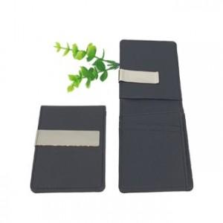

【상세/제작정보】 | 간편하게 필요한 만큼 수납

【인쇄/포장옵션】 | 레이저 / 포장지포장

【공급단가】 | 수량 | 100~ | 500~ | 1,000~ | 3,000~
*VAT별도 | 단가 | 5,400원 | 5,200원 | 5,000원 | 4,800원

【상품 URL】 | https://dev.easy1.co.kr:443/src/goods_detail.php?gdno=25268

